상품제안서
꽃모양 자외선 차단 8K 장우산 80cm | 상품코드: S45778

 |  |  |  |  |  |  | 02-713-8555 | www.synergygift.co.kr
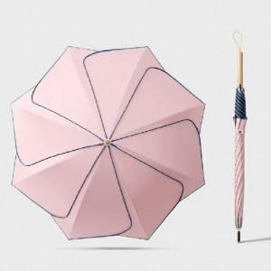 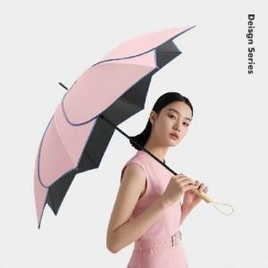 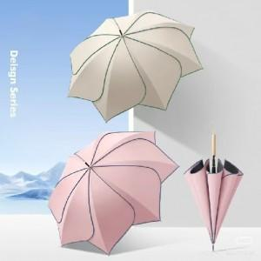

【상세/제작정보】 | <span style="font-size: 14pt;">※ 기본 색상 랜덤출고, 지정시 추가 일정소요 될 수 있습니다.</span>

【인쇄/포장옵션】 | 레이저 / 포장불가능

【공급단가】 | 수량 | 50~ | 100~ | 300~ | 1,000~ | 3,000~
*VAT별도 | 단가 | 12,450원 | 11,800원 | 11,300원 | 10,700원 | 10,400원

【상품 URL】 | https://www.synergygift.co.kr:443/src/goods_detail.php?gdno=45778

